Elforbrug
Det årlige elforbrug |  |  | Indholdsfortegnelse

Fremskrivning

 |  | Østdanmark | Vestdanmark | Total ab værk | Nettab Øst | Nettab Vest | Total an forbruger | År | Klassisk forbrug |  | Individuelle varmepumper |  | Elbiler |  | Total
 |  |  |  |  |  |  |  |  | vest | øst | vest | øst | vest | øst | vest | øst
 | 2013 | 14,003 | 20,689 | 34,692 | 793 | 1,353 | 32,546 | 2013 | 20,501 | 13,876 | 185 | 126 | 3 | 2 | 20,689 | 14,003
 | 2014 | 14,099 | 20,788 | 34,888 | 798 | 1,360 | 32,730 | 2014 | 20,575 | 13,955 | 207 | 140 | 6 | 4 | 20,788 | 14,099
 | 2015 | 14,161 | 20,836 | 34,997 | 802 | 1,363 | 32,832 | 2015 | 20,596 | 13,998 | 228 | 155 | 12 | 8 | 20,836 | 14,161
 | 2016 | 14,209 | 20,878 | 35,087 | 804 | 1,366 | 32,917 | 2016 | 20,608 | 14,025 | 250 | 170 | 20 | 14 | 20,878 | 14,209
 | 2017 | 14,255 | 20,922 | 35,177 | 807 | 1,369 | 33,001 | 2017 | 20,621 | 14,049 | 269 | 184 | 32 | 22 | 20,922 | 14,255
 | 2018 | 14,309 | 20,993 | 35,302 | 810 | 1,373 | 33,119 | 2018 | 20,648 | 14,073 | 298 | 203 | 47 | 32 | 20,993 | 14,309
 | 2019 | 14,367 | 21,067 | 35,434 | 813 | 1,378 | 33,243 | 2019 | 20,676 | 14,101 | 325 | 222 | 66 | 45 | 21,067 | 14,367
 | 2020 | 14,425 | 21,153 | 35,578 | 817 | 1,384 | 33,377 | 2020 | 20,712 | 14,124 | 352 | 240 | 89 | 60 | 21,153 | 14,425
 | 2021 | 14,487 | 21,250 | 35,737 | 820 | 1,390 | 33,526 | 2021 | 20,760 | 14,153 | 376 | 256 | 113 | 77 | 21,250 | 14,487
 | 2022 | 14,549 | 21,346 | 35,895 | 824 | 1,396 | 33,675 | 2022 | 20,808 | 14,183 | 398 | 271 | 140 | 95 | 21,346 | 14,549
 | 2023 | 14,603 | 21,446 | 36,049 | 827 | 1,403 | 33,819 | 2023 | 20,858 | 14,203 | 420 | 286 | 168 | 114 | 21,446 | 14,603
 | 2024 | 14,666 | 21,535 | 36,201 | 830 | 1,409 | 33,962 | 2024 | 20,896 | 14,230 | 441 | 301 | 198 | 135 | 21,535 | 14,666
 | 2025 | 14,731 | 21,625 | 36,356 | 834 | 1,415 | 34,107 | 2025 | 20,930 | 14,258 | 465 | 317 | 230 | 157 | 21,625 | 14,731
 | 2026 | 14,796 | 21,721 | 36,518 | 838 | 1,421 | 34,259 | 2026 | 20,966 | 14,282 | 491 | 335 | 264 | 180 | 21,721 | 14,796
 | 2027 | 14,864 | 21,821 | 36,685 | 841 | 1,428 | 34,416 | 2027 | 21,001 | 14,306 | 520 | 354 | 300 | 204 | 21,821 | 14,864
 | 2028 | 14,933 | 21,923 | 36,856 | 845 | 1,434 | 34,576 | 2028 | 21,034 | 14,328 | 551 | 375 | 337 | 230 | 21,923 | 14,933
 | 2029 | 15,011 | 22,036 | 37,047 | 850 | 1,442 | 34,756 | 2029 | 21,068 | 14,351 | 592 | 403 | 377 | 257 | 22,036 | 15,011
 | 2030 | 15,094 | 22,158 | 37,252 | 854 | 1,450 | 34,948 | 2030 | 21,102 | 14,375 | 638 | 434 | 418 | 285 | 22,158 | 15,094
 | 2031 | 15,195 | 22,306 | 37,501 | 860 | 1,459 | 35,181 | 2031 | 21,137 | 14,399 | 697 | 475 | 472 | 321 | 22,306 | 15,195
 | 2032 | 15,309 | 22,473 | 37,782 | 867 | 1,470 | 35,445 | 2032 | 21,174 | 14,423 | 768 | 523 | 531 | 362 | 22,473 | 15,309
 | 2033 | 15,447 | 22,677 | 38,125 | 874 | 1,484 | 35,767 | 2033 | 21,209 | 14,447 | 869 | 592 | 599 | 408 | 22,677 | 15,447
 | 2034 | 15,614 | 22,922 | 38,536 | 884 | 1,500 | 36,153 | 2034 | 21,247 | 14,473 | 1,000 | 681 | 675 | 460 | 22,922 | 15,614
 | 2035 | 15,829 | 23,237 | 39,066 | 896 | 1,520 | 36,650 | 2035 | 21,286 | 14,500 | 1,190 | 811 | 761 | 518 | 23,237 | 15,829
 | GWh/år |  |  |  |  |  |  | GWh/år | ab værk

Elforbrug, Vestdanmark
Elforbrug, Østdanmark

Elkedler
Elkedler/elpatroner |  |  | Indholdsfortegnelse

 | Primo året
 | År | 2013* | 2014 | 2015 | 2016 | 2017 | 2018 | 2019 | 2020-2035
 | MW. installeret | 354 | 400 | 450 | 480 | 500 | 520 | 540 | 550
 | * indikerer historiske værdier

Solceller
Solceller | Primo år |  | Indholdsfortegnelse

Fremskrivning

 | Benyttelsestid | 850 | timer
 |  | 2013 fremskrivning
 |  | År | Kapacitet | Produktion
 |  |  | MW | GWh
Kapacitetsudvikling
 |  | 2013 | 331 | 281
 |  | 2014 | 450 | 383
 |  | 2015 | 525 | 446
 |  | 2016 | 600 | 510
 |  | 2017 | 675 | 574
 |  | 2018 | 750 | 638
 |  | 2019 | 825 | 701
 |  | 2020 | 900 | 765
 |  | 2021 | 978 | 831
 |  | 2022 | 1,060 | 901
 |  | 2023 | 1,137 | 966
 |  | 2024 | 1,209 | 1,027
 |  | 2025 | 1,276 | 1,085
 |  | 2026 | 1,340 | 1,139
 |  | 2027 | 1,417 | 1,205
 |  | 2028 | 1,490 | 1,266
 |  | 2029 | 1,559 | 1,325
 |  | 2030 | 1,626 | 1,382
 |  | 2031 | 1,689 | 1,436
 |  | 2032 | 1,763 | 1,499
 |  | 2033 | 1,834 | 1,559
 |  | 2034 | 1,902 | 1,617
 |  | 2035 | 1,968 | 1,673
 |  | 2036 | 2,031 | 1,727

Gasdata - forbindelser
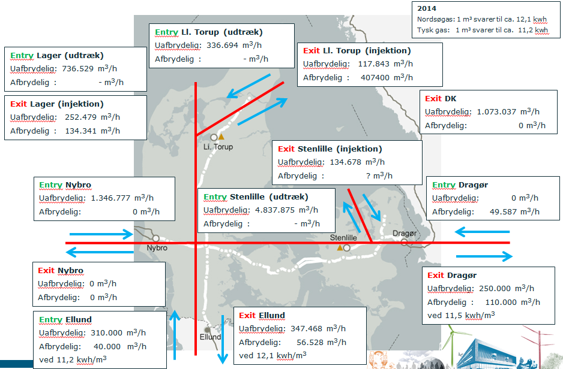
Udlandsforbindelser og kapaciteter | Indholdsfortegnelse

2014
Nordsøgas: 1 m³ svarer til ca. 12,1 kwh
Tysk gas: 1 m³ svarer til ca. 11,2 kwh
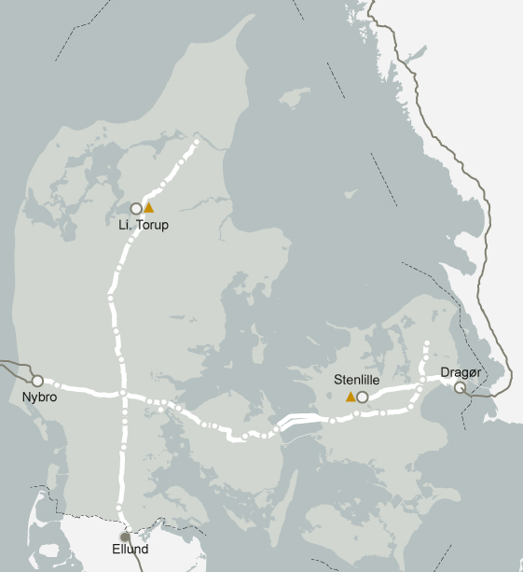
Entry Ll. Torup (udtræk)
Uafbrydelig: 336.694 m³/h
Afbrydelig : - m³/h

Entry Lager (udtræk)
Uafbrydelig: 736.529 m³/h
Afbrydelig : - m³/h
Exit Ll. Torup (injektion)
Uafbrydelig: 117.843 m³/h
Afbrydelig : 407400 m³/h

Exit Lager (injektion)
Uafbrydelig: 252.479 m³/h
Afbrydelig : 134.341 m³/h
Exit DK
Uafbrydelig: 1.073.037 m³/h
Afbrydelig: 0 m³/h

Exit Stenlille (injektion)
Uafbrydelig: 134.678 m³/h
Afbrydelig : ? m³/h

Entry Nybro
Uafbrydelig: 1.346.777 m³/h
Afbrydelig: 0 m³/h
Entry Dragør
Uafbrydelig: 0 m³/h
Afbrydelig: 49.587 m³/h
Entry Stenlille (udtræk)
Uafbrydelig: 4.837.875 m³/h
Afbrydelig : - m³/h

Exit Nybro
Uafbrydelig: 0 m³/h
Afbrydelig: 0 m³/h
Exit Dragør
Uafbrydelig: 250.000 m³/h
Afbrydelig : 110.000 m³/h
ved 11,5 kwh/m³

Exit Ellund
Uafbrydelig: 347.468 m³/h
Afbrydelig: 56.528 m³/h
ved 12,1 kwh/m³
Entry Ellund
Uafbrydelig: 310.000 m³/h
Afbrydelig: 40.000 m³/h
ved 11,2 kwh/m³

Fjernvarmeforbruget
Fjernvarmeforbruget |  |  | Indholdsfortegnelse

TJ |  | 2013 | 2014 | 2015 | 2016 | 2017 | 2018 | 2019 | 2020 | 2021 | 2022 | 2023 | 2024 | 2025 | 2026 | 2027 | 2028 | 2029 | 2030 | 2031 | 2032 | 2033 | 2034 | 2035
 | Husholdning | 68,688 | 68,116 | 67,488 | 66,712 | 66,001 | 65,262 | 64,517 | 64,074 | 64,357 | 64,641 | 64,935 | 65,212 | 65,478 | 65,863 | 66,287 | 66,711 | 67,135 | 67,555 | 67,971 | 68,380 | 68,786 | 69,190 | 69,586
 | Erhverv | 39,250 | 38,784 | 38,237 | 37,812 | 37,571 | 37,325 | 37,388 | 37,276 | 36,985 | 36,782 | 36,512 | 36,061 | 35,694 | 35,341 | 35,010 | 34,648 | 34,286 | 34,003 | 33,708 | 33,422 | 33,056 | 32,719 | 32,457
 | Tab | 26,984 | 26,725 | 26,431 | 26,131 | 25,893 | 25,647 | 25,476 | 25,338 | 25,335 | 25,356 | 25,362 | 25,318 | 25,293 | 25,301 | 25,324 | 25,340 | 25,355 | 25,389 | 25,420 | 25,450 | 25,460 | 25,477 | 25,511

 |  | 2013 | 2014 | 2015 | 2016 | 2017 | 2018 | 2019 | 2020 | 2021 | 2022 | 2023 | 2024 | 2025 | 2026 | 2027 | 2028 | 2029 | 2030 | 2031 | 2032 | 2033 | 2034 | 2035
MWh | Husholdning | 19,080 | 18,921 | 18,747 | 18,531 | 18,334 | 18,128 | 17,921 | 17,798 | 17,877 | 17,956 | 18,037 | 18,115 | 18,188 | 18,295 | 18,413 | 18,531 | 18,649 | 18,765 | 18,881 | 18,994 | 19,107 | 19,219 | 19,329
 | Erhverv | 10,903 | 10,773 | 10,621 | 10,503 | 10,436 | 10,368 | 10,386 | 10,355 | 10,273 | 10,217 | 10,142 | 10,017 | 9,915 | 9,817 | 9,725 | 9,624 | 9,524 | 9,445 | 9,363 | 9,284 | 9,182 | 9,089 | 9,016
 | Tab | 7,496 | 7,424 | 7,342 | 7,259 | 7,193 | 7,124 | 7,077 | 7,038 | 7,038 | 7,043 | 7,045 | 7,033 | 7,026 | 7,028 | 7,035 | 7,039 | 7,043 | 7,053 | 7,061 | 7,070 | 7,072 | 7,077 | 7,086

Udviklingen i fjernvarmeforbruget

 | h

